Sheet1
캐릭터 컨셉 기획서

이름 | 하나 (한국어, 일본어로 모두 뜻이 있는 이름)
나이 | 21
키 | 150후반~160초반
직업 | 경일 대학교(가상의 천호에 있는 대학) 교환학생
국적 | 일본
스토리 | 아버지가 일본인, 어머니가 한국인인 혼혈. 어렸을 때 잠깐 한국에서 살았던 일본인이다. (외동) 미디어학과 학생으로 영화, 광고, 공연예술 등등 다양한 장르의 미디어에 관심이 많다. 공부를 하던 중 한국 영화와 K-POP에 빠졌고, 어머니의 고향이기도 한 한국에 점점 더 관심이 생겼다. 한국에 다시 가고 싶다는 이야기를 꺼내자 아버지는 어머니와 결혼했을 당시 주변에 반대가 심했던 이야기를 꺼내며 한국에서 행복할 수 없을 거라 장담하셨다. 그 마음도 이해못하는 건 아니지만, 과거의 기억에만 사로잡혀 반대하는 아버지가 답답해 홧김에 교환학생을 신청해 경일 대학교에 와버렸다. 한국에서 좋은 추억을 많이 만들어 당신을 설득하고 싶다. 난 이곳에서 행복하다고 증명하고 싶다. 밝혀지는 이야기 어릴 적 잠깐 한국에서 살았을 때 플레이어가 하나를 도와준 적이 있다. 다리가 다쳐 넘어져있던 하나에게 손을 내밀어줬다. 플레이어는 전혀 기억 못하는 것 같지만 하나는 그때부터 플레이어를 좋아했다. 일본으로 돌아가기 전까지 동네친구로 여러번 함께 놀았고 그 때의 기억을 하나도 잊지 않았다. 그때의 행복한 기억 때문에 한국에 관심을 가지기 시작했다. 교환학생을 신청한 '경일 대학교'에 플레이어가 있었던건 정말 우연의 일치다! 첫사랑을 한국에서 다시 만나다니! 아버지의 반대 때문에 한국에서 지내는게 두려웠지만 너와 함께하면 두렵지않아! (샤라랄라라라 샤랄라 빠람빠~)
성격 | 외국에 홀로 나와 있지만 씩씩하다. 플레이어에게 먼저 도움을 청하거나 어딘가 놀러 가자고 이야기할 정도로 적극적이다. 새로운 것을 만나도 두려워하지 않고 눈을 빛내면서 자신의 감정을 솔직하게 표현한다. 가족 이야기를 꺼내면 화내던 아버지 모습이 떠올라 씁쓸한 표정을 짓는다. 미디어 전공 학생답게 표현이 풍부하다. 작은 감정도 단순하게 표현하지 않고 최대한 구체적으로 표현하려고 노력한다. 과거에 봤던 영화나 드라마에서 본 장면에 비유하며 말하는 경우도 많다. 힘들어 보이는 일도 일단 도전! 실패하더라도 끝까지 노력해본다.
외모 | 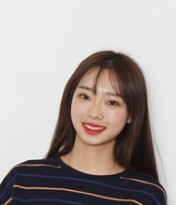 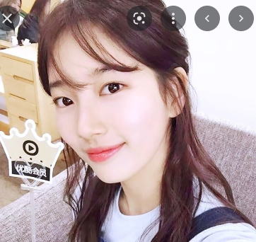 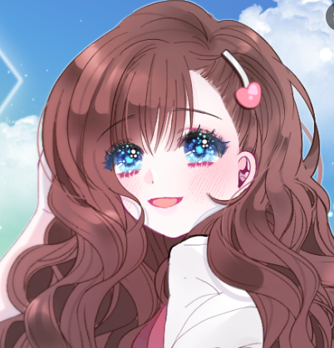 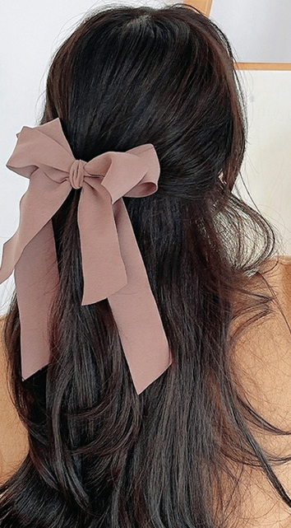 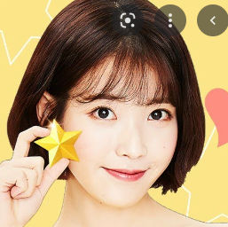
 | 계란형 얼굴, 밝은 피부톤. 옅은 화장기. 하지만 입술은 립을 발라 눈에 띔. 헤어 컬러는 밝은 갈색. 눈썹도 컬러를 맞춰서 너무 두껍지 않은 스타일. 눈색은 밝은 하늘색(서브컬쳐 요소+ 컬러렌즈라고 합시다.)(1번사진 참고) 한국 미디어 쪽에 관심이 많은 캐릭터이기 때문에 한국 유행 헤어스타일을 하고 있음. 하지만 너무 세련된 느낌은 X. 2번,3번 사진처럼 자연스러운 반묶음 또는 4번 사진처럼 긴생머리. 혹시 긴 머리가 제작하기 어렵다면 5번같은 단발 스타일로 해주세요. 풋풋하고 앳된 새내기 느낌.
의상 | 1안 | 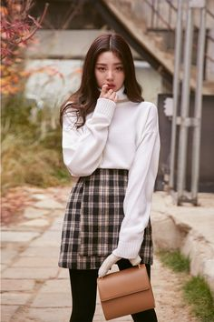 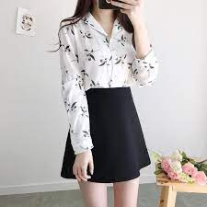 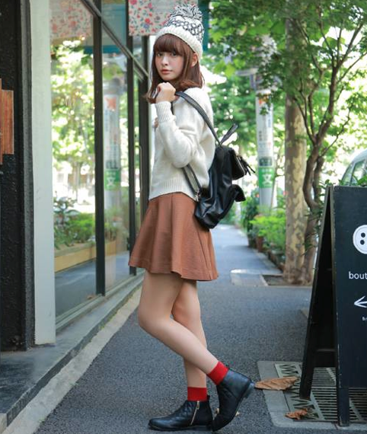
 |  | 블라우스(또는 얇은 니트), A라인 스커트, 작은 가방, 스타킹, 굽 낮은 신발 하의나 상의에 갈색톤 체크무늬가 들어가면 좋겠음.
 | 2안 | 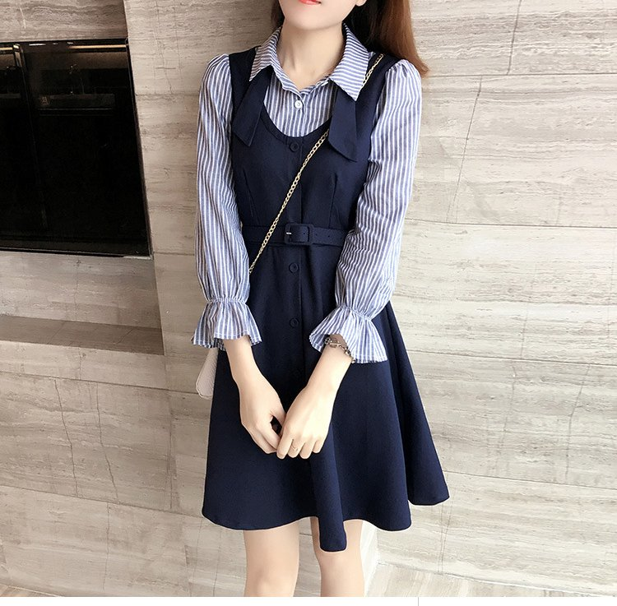 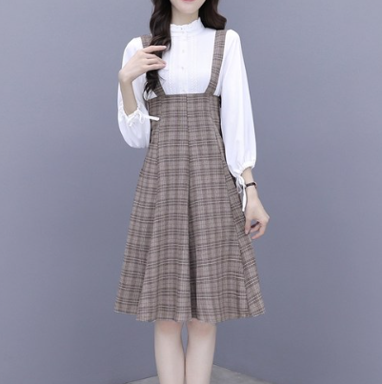
 |  | 블라우스(또는 얇은 니트)가 레이어드 된 원피스(너무 딱 붙지않는 스타일), 크로스 백, 짧은 양말, 구두, 팔찌 블라우스(또는 니트)에 세로 스프라이트 줄무늬가 들어가면 좋겠음.
 | 3안 | 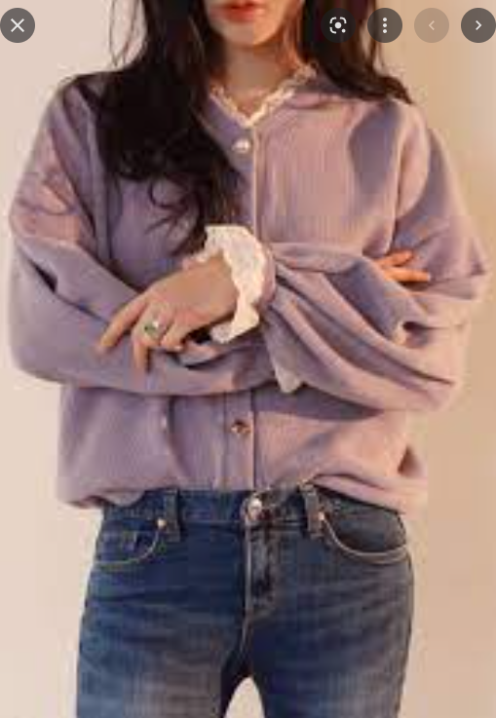 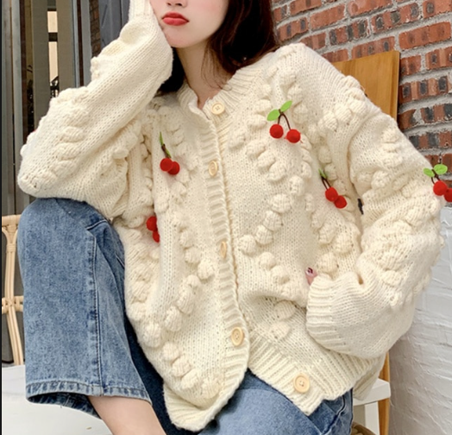
 |  | 컬러가 화려하거나 알록달록한 무늬가 들어간 가디건, 청바지, 반지, 캔버스화, 도트백 가디건은 잠겨있으면 좋겠음.
 | 위의 의상들은 모두 예시일 뿐 컨셉만 맞춘다면 달라도 괜찮습니다. 원하는 의상 컨셉: 한국 매체에서 보여주는 패션을 따라 했지만 귀여움과 화려함이 첨가된, 너무 성숙하거나 하객룩 같지 않은, 새내기 같은.
취향 | Like | 한국 영화, 아이돌, 드라마, 매운 음식(근데 잘 못먹음), 단 디저트, 보라색, 화려한 무늬, 뻥튀기, 띠부띠부씰 | <<수정 될 예정
 | Hate | 쭈꾸미(Fake), 시끄러운 소리, 한국에서 먹는 일식, 끈적한 것, 견과류가 들어간 음료

